基本设备
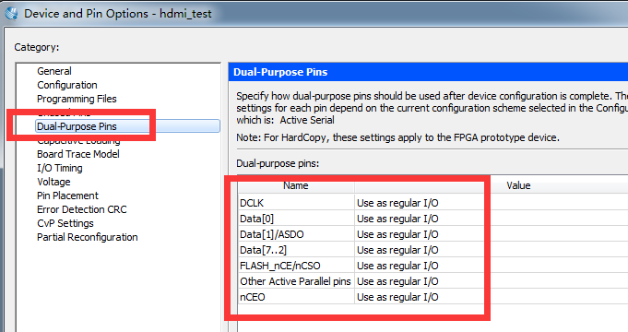
PIN_E1 | REF_CLK0 | 50MHz晶振输入时钟

PIN_T3 | IIC_SCL | 接IIC EEPROM存储器，AT24C64
PIN_R4 | IIC_SDA

PIN_R1 | LED0 | 发光二极管0，低电平点亮
PIN_P2 | LED1 | 发光二极管1，低电平点亮
PIN_P1 | LED2 | 发光二极管2，低电平点亮
PIN_N2 | LED3 | 发光二极管3，低电平点亮

PIN_M1 | S0 | 按键开关0，按下为低电平，释放为高电平
PIN_M2 | S1 | 按键开关1，按下为低电平，释放为高电平
PIN_N1 | S2 | 按键开关2，按下为低电平，释放为高电平

PIN_D4 | UART_RXD | USB转串口的FPGA接收管脚
PIN_C3 | UART_TXD | USB转串口的FPGA发送管脚

PIN_D2 | NCS | EPCS存储器引脚，纯FPGA逻辑无需分配，使用NIOS，且加了EPCS控制器，就需要分配这几个脚。
PIN_C1 | ASDIO
PIN_H2 | DATA
PIN_H1 | DCLK

1、FPGA复位无需专用管脚，用户可以使用S0~S2中三个按键的任意一个按键作为复位即可。 2、如果用到EPCS管脚，记得在Assignments -> Device -> Device and Pin Options... ->Dual-Purpose Pins中所有的管脚的Value都设置为“Use as regular I/O”，如下图。

数码管模块
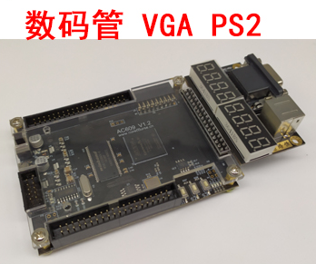
HEX_A/SEG[0] | GPIO2-18 | PIN_T8
HEX_B/SEG[1] | GPIO2-22 | PIN_T6
HEX_C/SEG[2] | GPIO2-25 | PIN_L8
HEX_D/SEG[3] | GPIO2-20 | PIN_T7
HEX_E/SEG[4] | GPIO2-19 | PIN_R8
HEX_F/SEG[5] | GPIO2-21 | PIN_R7
HEX_G/SEG[6] | GPIO2-23 | PIN_R6
HEX_DP/SEG[7] | GPIO2-24 | PIN_T5
HEX_SEL0 | GPIO2-16 | PIN_T9
HEX_SEL1 | GPIO2-17 | PIN_P9
HEX_SEL2 | GPIO2-14 | PIN_T10
HEX_SEL3 | GPIO2-15 | PIN_R9
HEX_SEL4 | GPIO2-12 | PIN_T11
HEX_SEL5 | GPIO2-13 | PIN_R10
HEX_SEL6 | GPIO2-10 | PIN_T12
HEX_SEL7 | GPIO2-11 | PIN_R11

扩展模块购买链接
https://item.taobao.com/item.htm?spm=a2oq0.12575281.0.0.25911debAzY6Ca&ft=t&id=593401826165

正点原子lcd
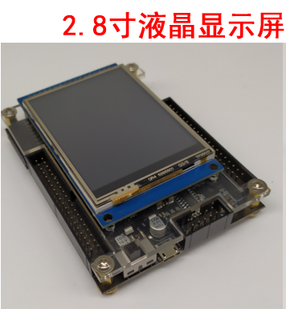
FPGAG管脚 | 默认功能 | 接正点原子lcd

PIN_R7 | GPIO2-21 | LCD_BL
PIN_N11 | GPIO2-0 | LCD_CS
PIN_M9 | GPIO2-5 | LCD_D0
PIN_L9 | GPIO2-6 | LCD_D1
PIN_R13 | GPIO2-7 | LCD_D2
PIN_T13 | GPIO2-8 | LCD_D3
PIN_R12 | GPIO2-9 | LCD_D4
PIN_T12 | GPIO2-10 | LCD_D5
PIN_R11 | GPIO2-11 | LCD_D6
PIN_T11 | GPIO2-12 | LCD_D7
PIN_R10 | GPIO2-13 | LCD_D8
PIN_T10 | GPIO2-14 | LCD_D9
PIN_R9 | GPIO2-15 | LCD_D10
PIN_T9 | GPIO2-16 | LCD_D11
PIN_P9 | GPIO2-17 | LCD_D12
PIN_T8 | GPIO2-18 | LCD_D13 |  | s
PIN_R8 | GPIO2-19 | LCD_D14
PIN_T7 | GPIO2-20 | LCD_D15
PIN_M10 | GPIO2-3 | LCD_RD
PIN_P11 | GPIO2-1 | LCD_RS | 模块购买链接
PIN_N9 | GPIO2-4 | LCD_RESET | https://item.taobao.com/item.htm?spm=a2oq0.12575281.0.0.25911debAzY6Ca&ft=t&id=544099678656
PIN_M11 | GPIO2-2 | LCD_WR
PIN_R5 | GPIO2-26 | T_CS
PIN_T6 | GPIO2-22 | T_MISO
PIN_R6 | GPIO2-23 | T_MOSI
PIN_T5 | GPIO2-24 | T_PEN
PIN_T4 | GPIO2-27 | T_SCK

VGA
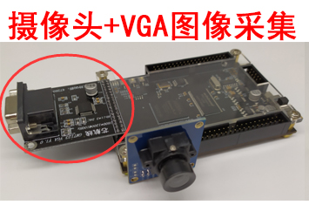
FPGA管脚 | 默认功能 | 接GM7123模块

PIN_P11 | GPIO2_1 | VGA_VS
PIN_T13 | GPIO2_8 | VGA_R7
PIN_R12 | GPIO2_9 | VGA_R6
PIN_L9 | GPIO2_6 | VGA_R5
PIN_R13 | GPIO2_7 | VGA_R4
PIN_N9 | GPIO2_4 | VGA_R3
PIN_M9 | GPIO2_5 | VGA_R2
PIN_M11 | GPIO2_2 | VGA_R1
PIN_M10 | GPIO2_3 | VGA_R0
PIN_N11 | GPIO2_0 | VGA_HS
PIN_T9 | GPIO2_16 | VGA_G7 | 产品购买链接
PIN_P9 | GPIO2_17 | VGA_G6 | https://item.taobao.com/item.htm?spm=a2oq0.12575281.0.0.25911debAzY6Ca&ft=t&id=524962554209
PIN_T10 | GPIO2_14 | VGA_G5
PIN_R9 | GPIO2_15 | VGA_G4
PIN_T11 | GPIO2_12 | VGA_G3
PIN_R10 | GPIO2_13 | VGA_G2
PIN_T12 | GPIO2_10 | VGA_G1
PIN_R11 | GPIO2_11 | VGA_G0
PIN_T4 | GPIO2_27 | VGA_CLOCK
PIN_R5 | GPIO2_26 | VGA_B7
PIN_L8 | GPIO2_25 | VGA_B6
PIN_R6 | GPIO2_23 | VGA_B5
PIN_T6 | GPIO2_22 | VGA_B4
PIN_R7 | GPIO2_21 | VGA_B3
PIN_T7 | GPIO2_20 | VGA_B2
PIN_T8 | GPIO2_18 | VGA_B1
PIN_T5 | GPIO2_24 | VGA_B0
PIN_R8 | GPIO2_19 | VGA_BLK | Blank管脚，等价于TFT显示屏的DE信号，两者等价

TFT
FPGAG管脚 | 默认功能 | 芯航线TFT V2.0
PIN_N11 | GPIO2_0 | TS_PEN | 触摸功能的笔触中断信号
PIN_M9 | GPIO2_5 | TS_MOSI | 触摸控制器SPI接口信号线
PIN_M11 | GPIO2_2 | TS_MISO | 触摸控制器SPI接口信号线
PIN_N9 | GPIO2_4 | TS_CS | 触摸控制器SPI接口信号线
PIN_M10 | GPIO2_3 | TS_CLK | 触摸控制器SPI接口信号线
PIN_R12 | GPIO2_9 | TFT_VSYNC
PIN_L9 | GPIO2_6 | TFT_VDEN
PIN_R11 | GPIO2_11 | TFT_VCLK | 程序中对应该引脚的常见名称还包括xxx_DCLK、xxx_PCLK、xxx_CLK
PIN_P11 | GPIO2_1 | TFT_RESET | 此引脚实际没有用到，忽略
PIN_R6 | GPIO2_23 | TFT_R7
PIN_T6 | GPIO2_22 | TFT_R6
PIN_L8 | GPIO2_25 | TFT_R5
PIN_T5 | GPIO2_24 | TFT_R4
PIN_R5 | GPIO2_26 | TFT_R3
PIN_R13 | GPIO2_7 | TFT_PWM | 背光控制脚，程序中对应该引脚的常见名称还包括xxx_BL、xxx_PWM
PIN_T13 | GPIO2_8 | TFT_HSYNC
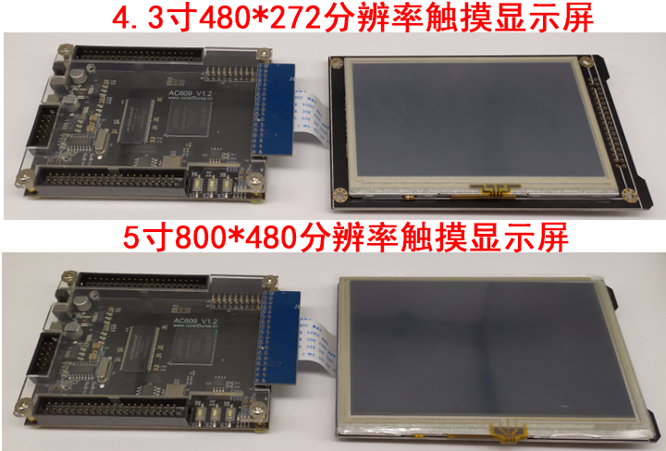
PIN_P9 | GPIO2_17 | TFT_G7
PIN_T9 | GPIO2_16 | TFT_G6
PIN_R8 | GPIO2_19 | TFT_G5
PIN_T8 | GPIO2_18 | TFT_G4
PIN_T7 | GPIO2_20 | TFT_G3
PIN_R7 | GPIO2_21 | TFT_G2
PIN_T12 | GPIO2_10 | TFT_B7
PIN_R10 | GPIO2_13 | TFT_B6
PIN_T11 | GPIO2_12 | TFT_B5
PIN_R9 | GPIO2_15 | TFT_B4
PIN_T10 | GPIO2_14 | TFT_B3

产品购买链接
https://item.taobao.com/item.htm?spm=a2oq0.12575281.0.0.25911debAzY6Ca&ft=t&id=524930775491

